início
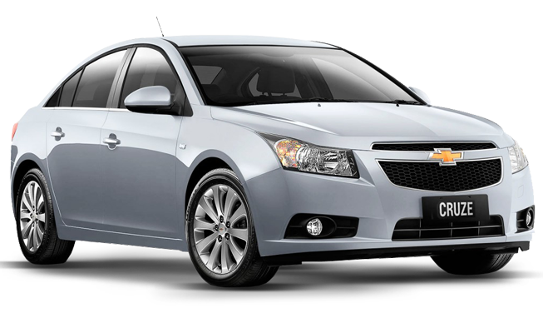

INÍCIO
FORM. VENDA
FORM. COMPRA
RELATÓRIOS
PRODUTOS
VENDEDORES


CARPEP

Sistema
CARROS E ACESSÓRIOS
VENDAS
v.1

form.vendas
INÍCIO
FORM. VENDA
FORM. COMPRA
RELATÓRIOS
PRODUTOS
VENDEDORES

DATA | 2020-09-12

MAT. VENDEDOR | 102 | LISTA
Sistema
v.1
VENDEDOR | EUGÊNIO MÁRCIO | PROCV
VENDAS
CÓDIGO CARRO |  | LISTA

CARRO |  | PROCV

VALOR |  | PROCV

QUANTIDADE |  | MANUAL
CADASTRAR

form. compra
INÍCIO
FORM. VENDA
FORM. COMPRA
RELATÓRIOS
PRODUTOS
VENDEDORES

Sistema
VENDAS
v.1

relatórios
INÍCIO
FORM. VENDA
FORM. COMPRA
RELATÓRIOS
PRODUTOS
VENDEDORES

Sistema
VENDAS
v.1

produtos
INÍCIO
FORM. VENDA
FORM. COMPRA
RELATÓRIOS
PRODUTOS
VENDEDORES

CÓDIDO | CARRO | VALOR
10100 | CHEVROLET ONIX | R$ 45,000.00
10101 | AUDI A3 | R$ 75,000.00
Sistema
10102 | FIAT CRONOS | R$ 39,500.00
VENDAS
v.1
10103 | FORD KA | R$ 42,200.00
10104 | HONDA CIVIC | R$ 62,500.00

vendedores
INÍCIO
FORM. VENDA
FORM. COMPRA
RELATÓRIOS
PRODUTOS
VENDEDORES


MATRIC. | NOME
100 | PAULA LINS
101 | JOÃO PAULO
Sistema
102 | EUGÊNIO MÁRCIO
VENDAS
v.1

